예선 발표 안내
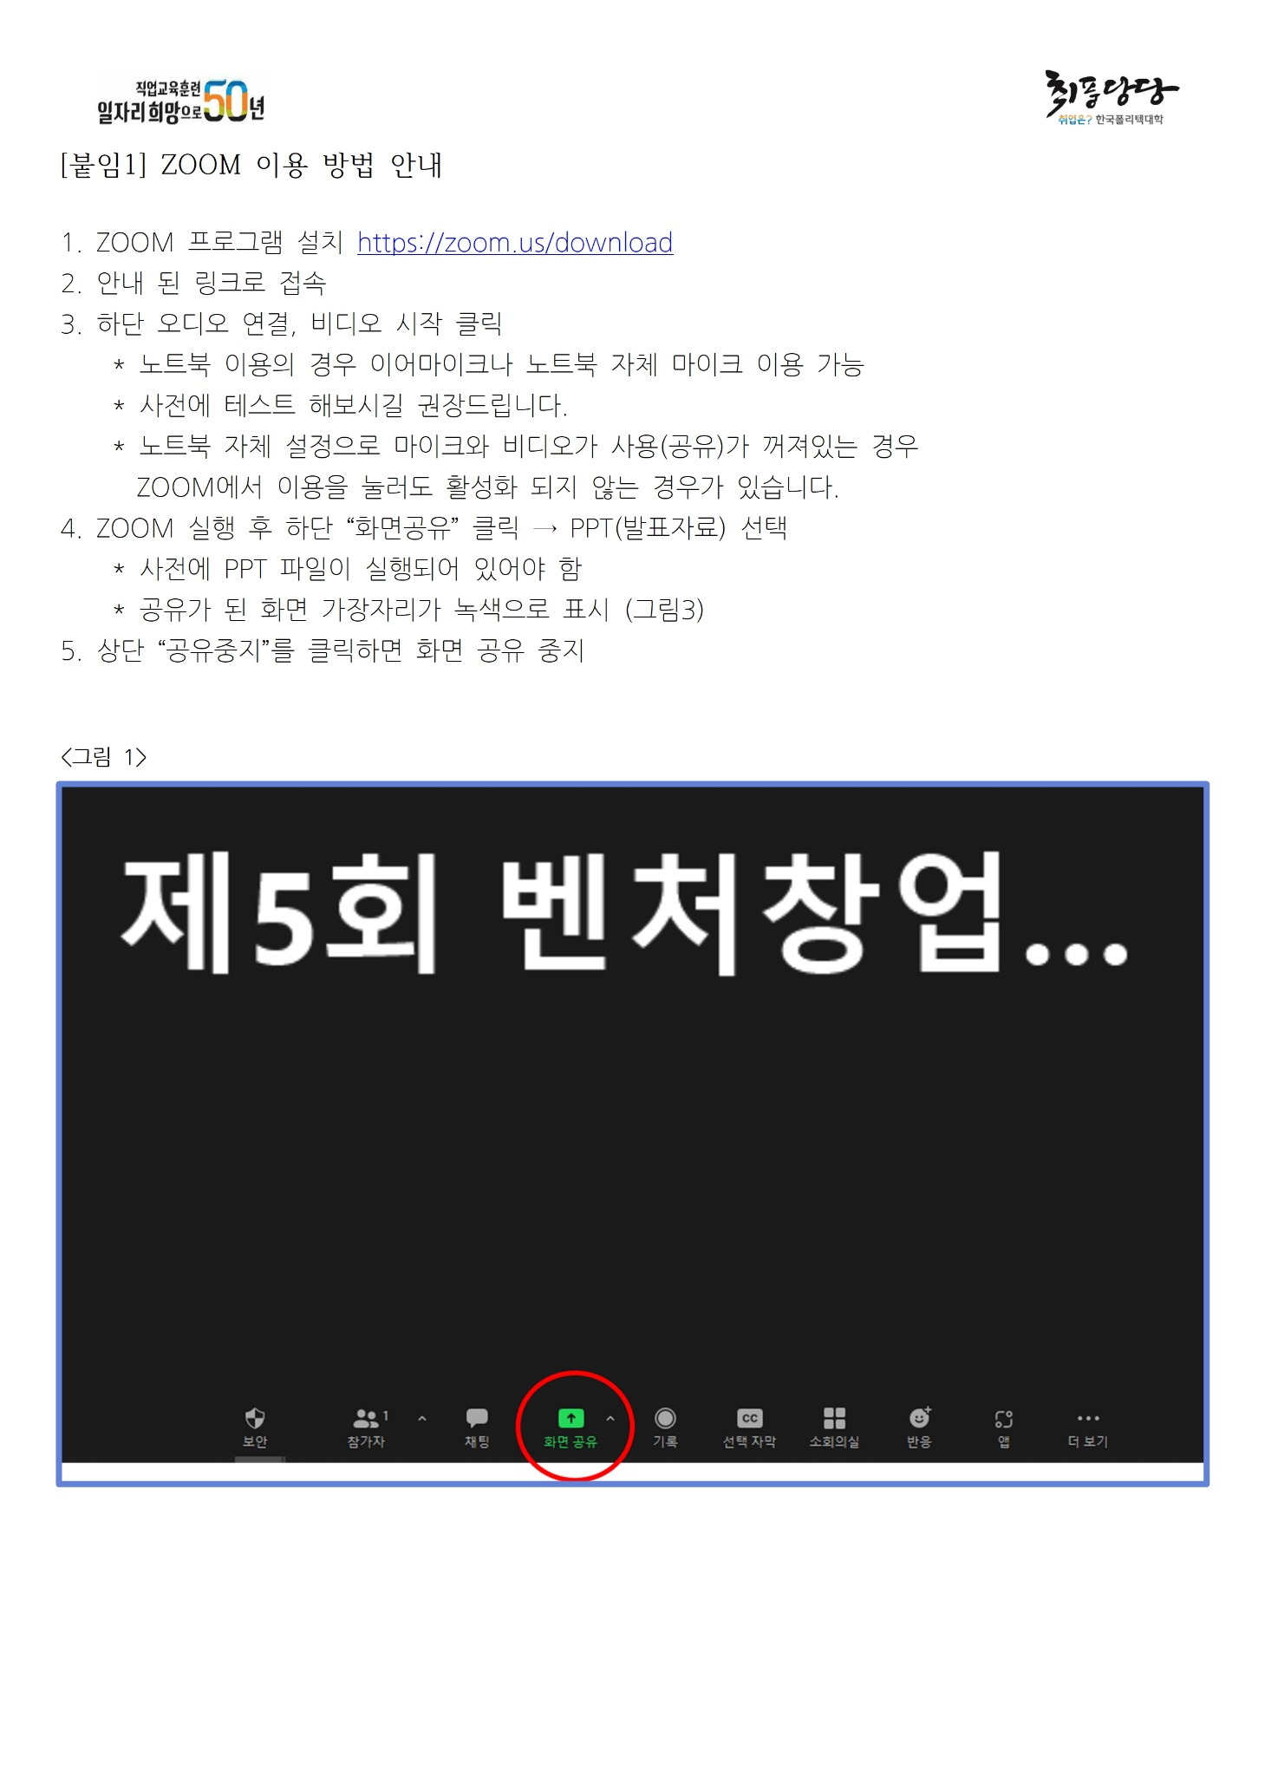
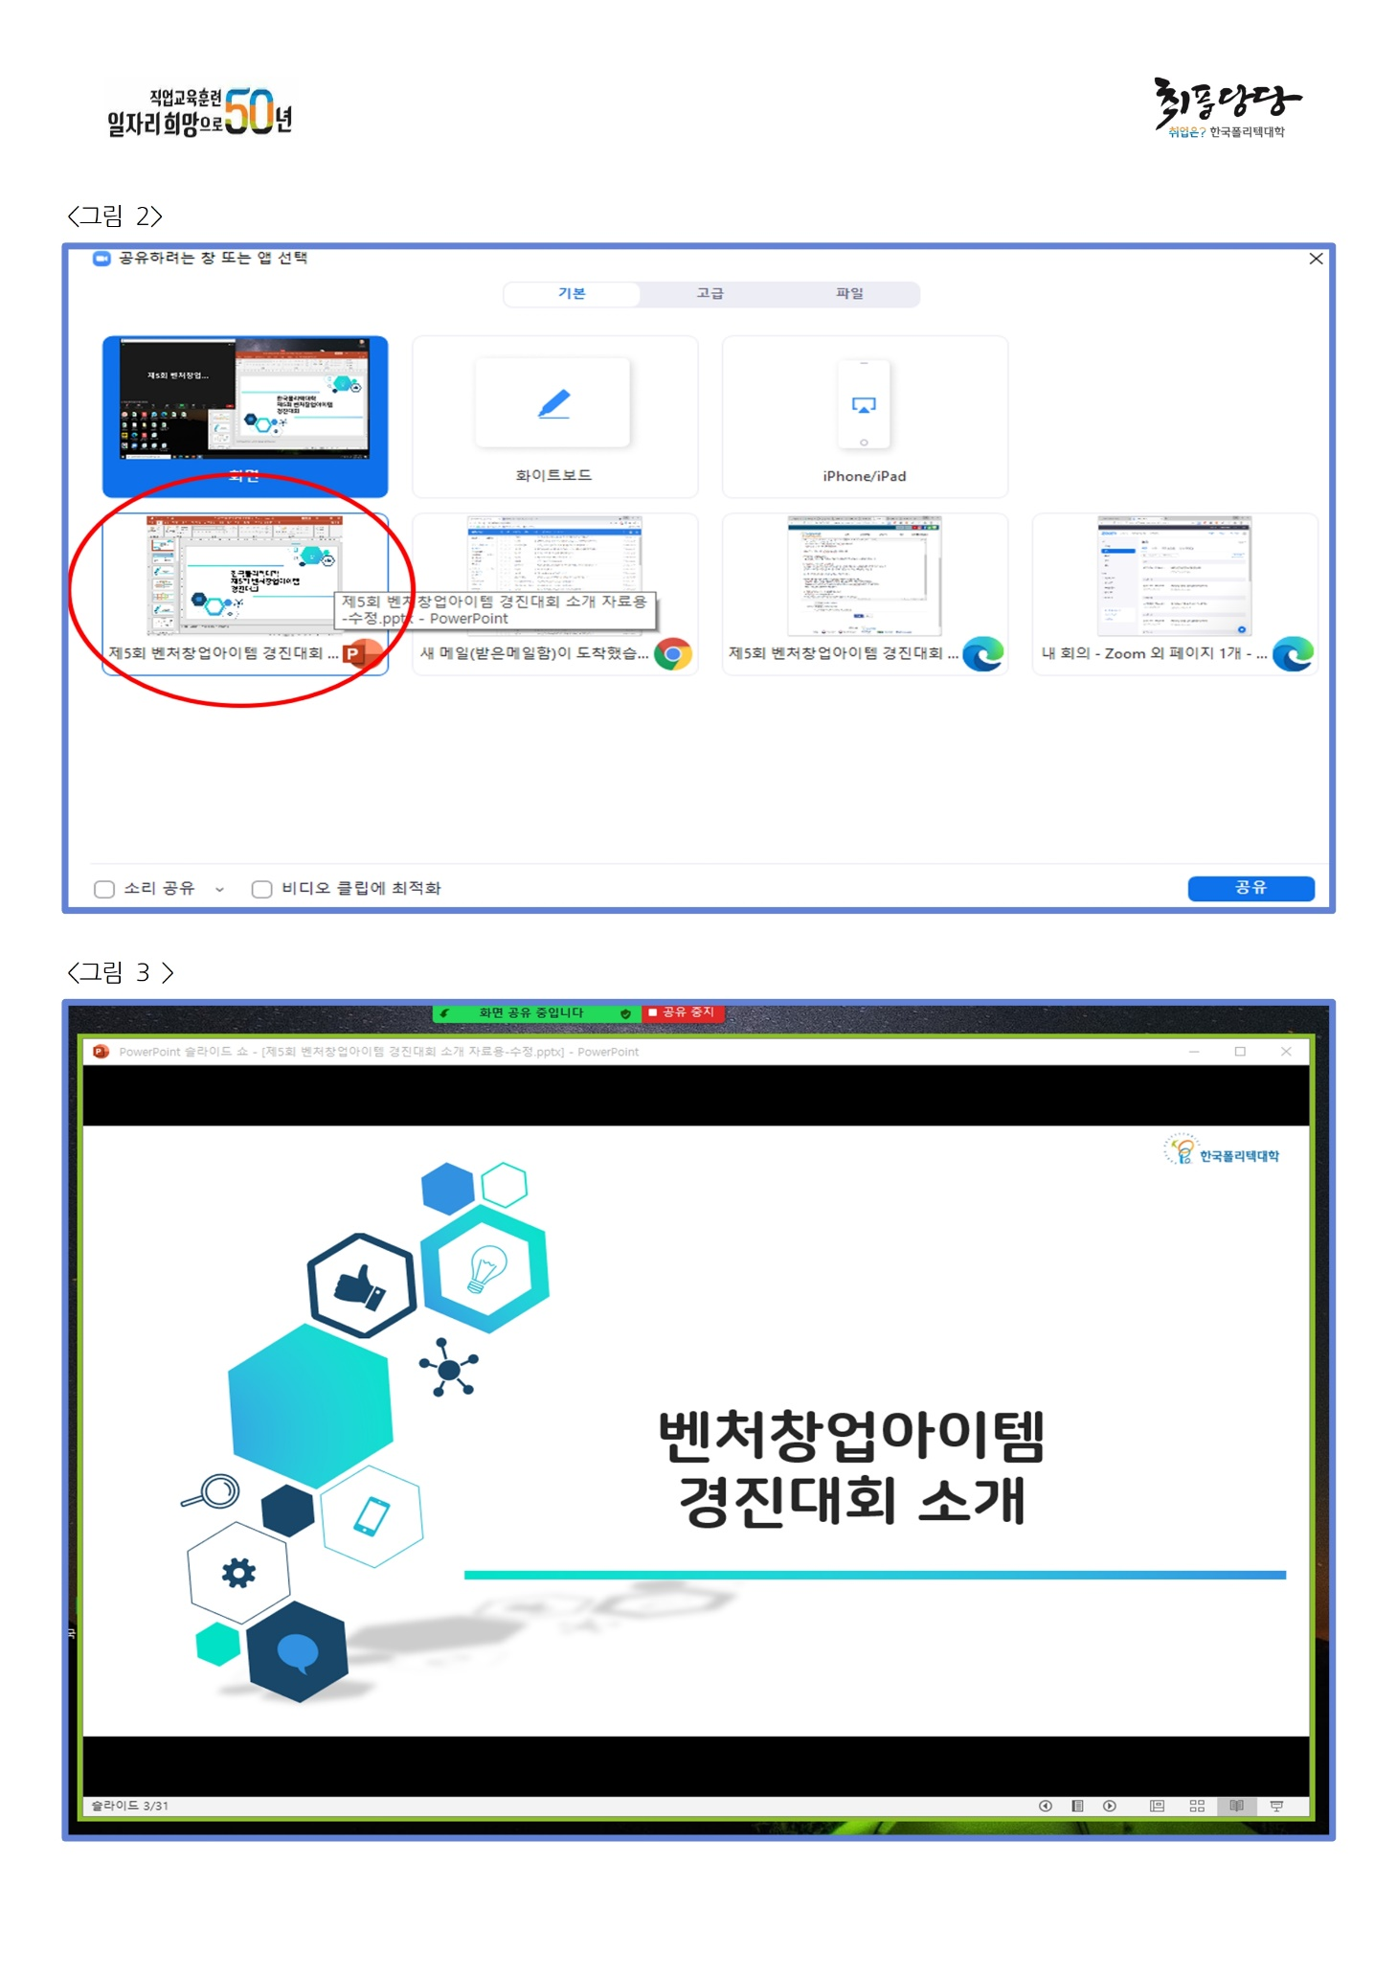
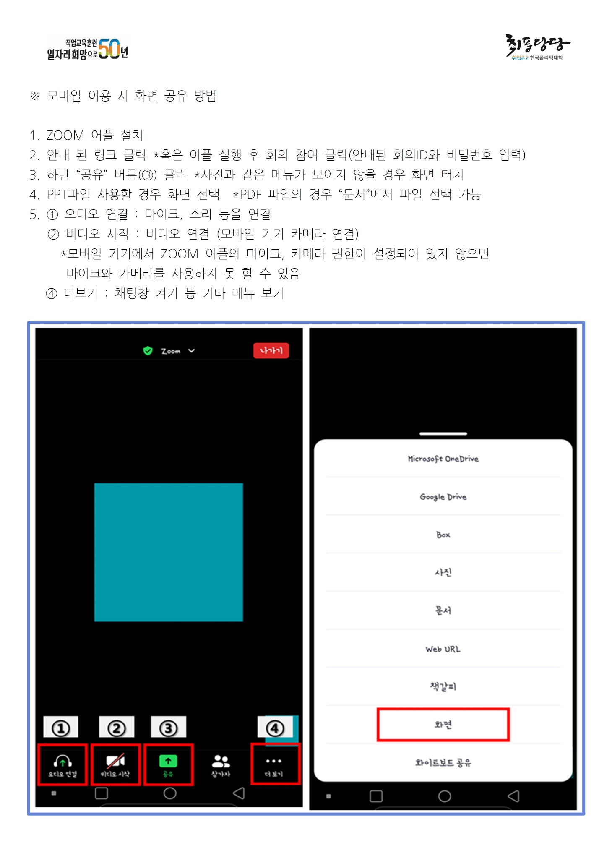
제5회 벤처창업아이템 경진대회 하이스쿨 리그 예선 심사 안내

- 발표 일정 : 8월 31일(화) ~ 9월 2일(목) - 발표 방법 : ZOOM을 통한 온라인 발표 방식. * 발표시간 15분 전에 링크에 접속하여 ZOOM 대기실에서 대기 * 발표 시작 안내와 함께 화면공유를 통해 발표자료를 띄우고 발표 시작 * 발표 5분, 심사위원 질의응답 5분 총10분 - 발표 순서 확인 : 다음 시트에서 본인 학교, 팀명, 아이템명 등을 통해 확인 * 날짜, 시간 확인 - 발표 ZOOM 링크 (필요시 : 회의 ID: 785 5414 6590 / 암호: 973290) - 주의사항 : ZOOM 참가 시 본인 확인을 위해 "팀명-본인 이름"으로 참여
ZOOM 링크 바로 가기
일정 확인 바로 가기

